VIDEOS
relacion de tablas | https://www.youtube.com/watch?v=cPdQVV0sF2I

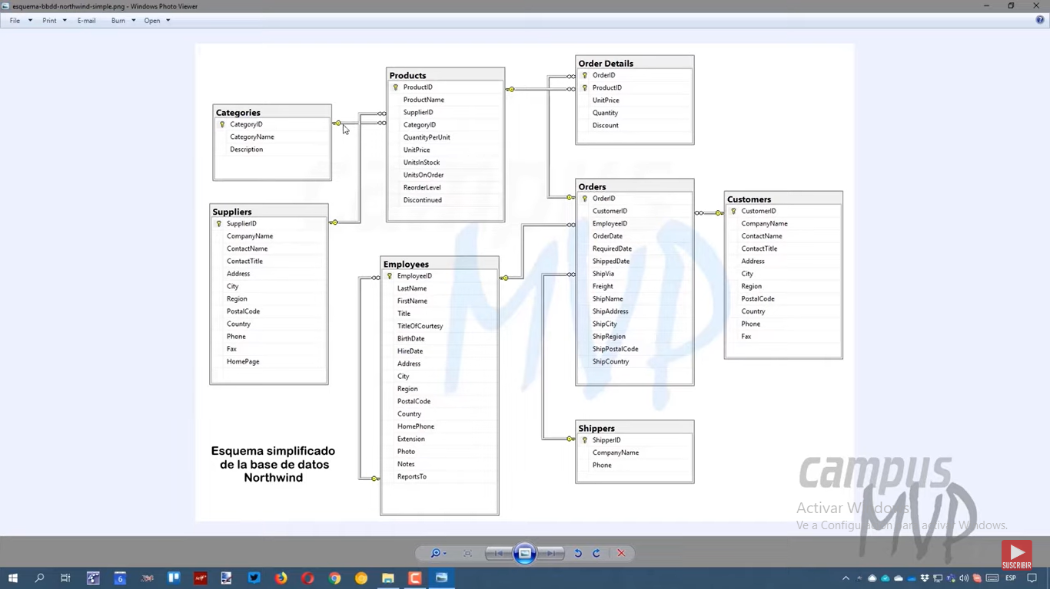
referencia

